상품제안서
[송월] 맥스 전사 2매 세트 | 상품코드: F20891

 |  |  |  |  |  |  | 02-412-0044 | www.easy1.co.kr
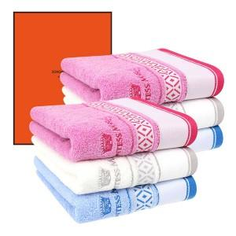

【상세/제작정보】 | ★ 자수인쇄는 주문전에 꼭 문의주세요!!

【인쇄/포장옵션】 | 실크, 자수 / 포장지포장

【공급단가】 | 수량 | 100~ | 300~ | 500~ | 1,000~ | 3,000~
*VAT별도 | 단가 | 11,920원 | 11,470원 | 11,030원 | 10,590원 | 10,330원

【상품 URL】 | https://dev.easy1.co.kr:443/src/goods_detail.php?gdno=20891

